TOTAL PREORDER
Supplier name | Fujian Hannah's Cottage Co.,LTD
Supplier type - trading / factory | factory
Supplier's contact person
Agent
Agent's contact person
Agent's commision

SAP number | MANUFACTIRER INFO |  |  |  | MOQ |  |  | UNIT PACKAGE LOGISTIC DIMENSIONS |  |  |  |  | INNER CARTON LOGISTIC DIMENSIONS |  |  |  |  |  | OUTER CARTON LOGISTIC DIMENSIONS |  |  |  |  |  |  | SHIPPING DETAILS
SAP | THE MANUFACTURER SPECIFIED ON THE LABEL | IMAGE / PICTURE | ITEM № (MANUFACTURER) | DETAILED ITEM DESCRIPTION (IN ENGLISH) | MOQ PER DESIGN/COLOUR | ACTUAL PRICE CNY | DELIVERY BASIS | UNIT NET WEIGHT, G | UNIT GROSS WEIGHT, G | UNIT PACKAGE LENGTH, MM | UNIT PACKAGE WIDTH, MM | UNIT PACKAGE HEIGHT, MM | PCS PER INNER CARTON | CARTON LENGTH, MM | CARTON WIDTH, MM | CARTON HEIGHT, MM | CARTON NET WEIGHT, G | CARTON GROSS WEIGHT, G | PCS PER OUTER CARTON | CARTON LENGTH, MM | CARTON WIDTH, MM | CARTON HEIGHT, MM | CARTON NET WEIGHT, KG | CARTON GROSS WEIGHT, KG | CARTON CBM | PORT OF LOADING
1 | 2 | 11 | 13 | 18 | 43 | 45 | 50 | 59 | 60 | 61 | 62 | 63 | 64 | 65 | 66 | 67 | 68 | 69 | 70 | 71 | 72 | 73 | 74 | 75 | 76 | 85
 | Fujian Hannah's Cottage Co.,LTD | 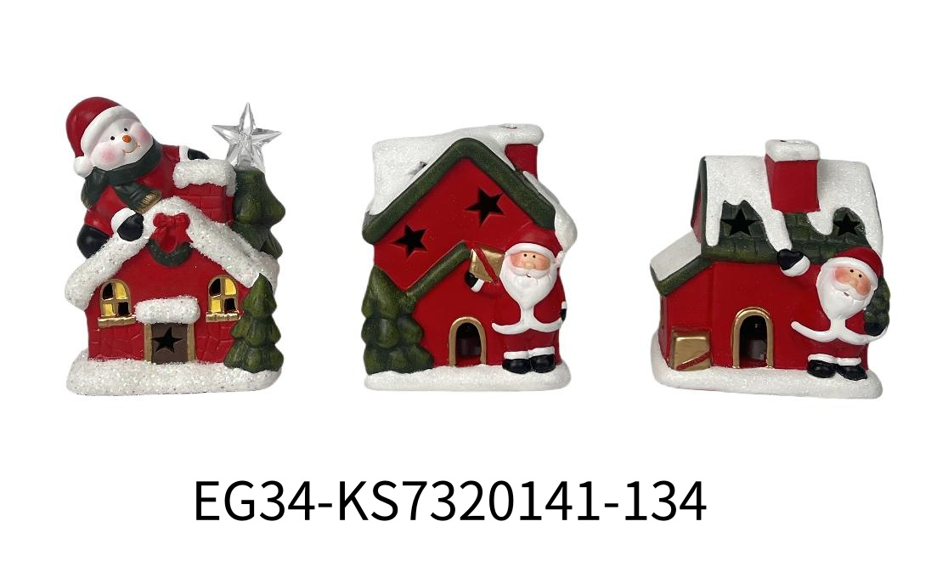 读B列图片 | 9.5*7.5*11CM/9.2*5.8*12.5CM/9.5*7.5*11CM 红白陶老人/雪人房子带灯摆件 | KS7320141-1/3/4 | 3000 | $7.42 | FOB |  |  |  |  |  |  |  |  |  |  |  |  | 332.00 | 10.00 | 读AF列外箱高，数字再乘以10 | 读AL列外箱净重，数字再乘以1000 | 读AK列外箱毛重，数字再乘以1000 |  | NINGBO

